Biyokimya
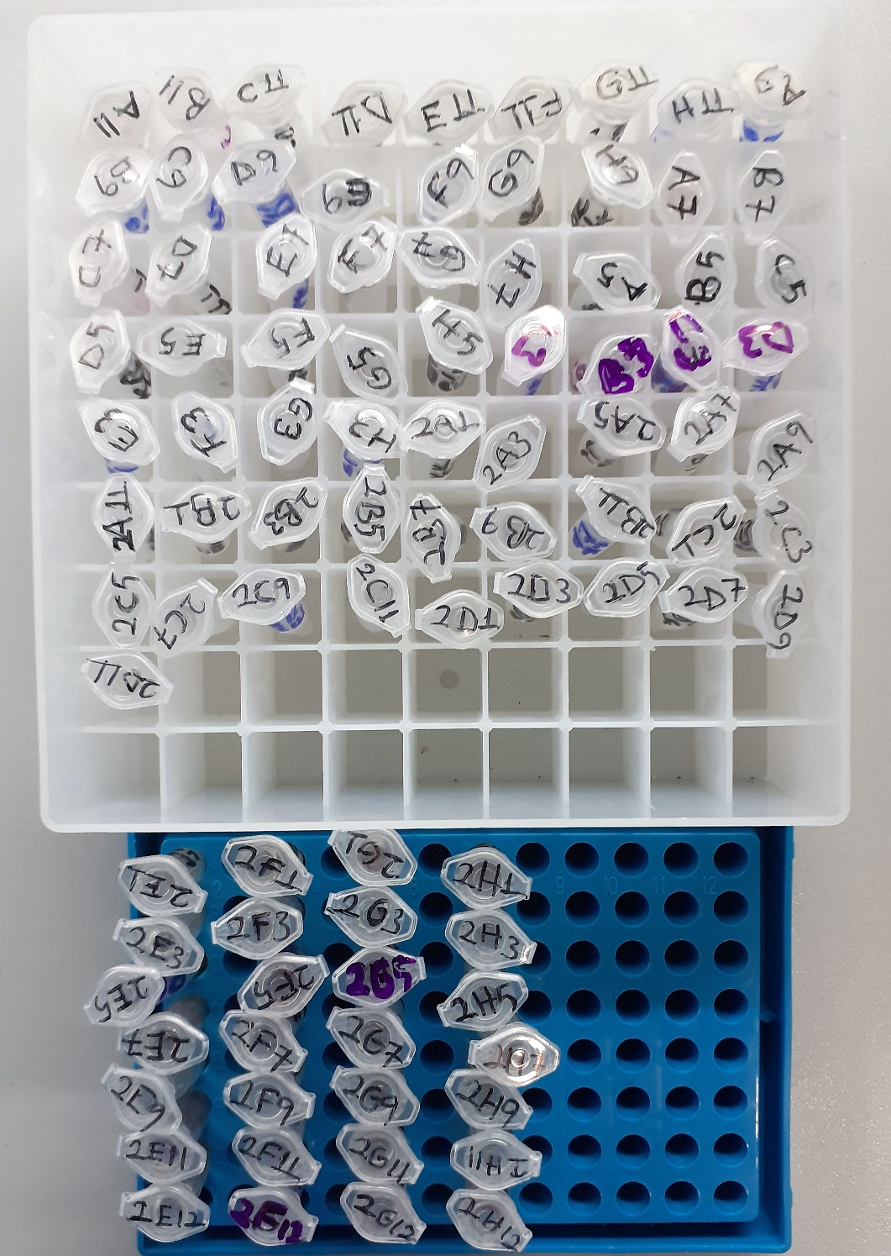
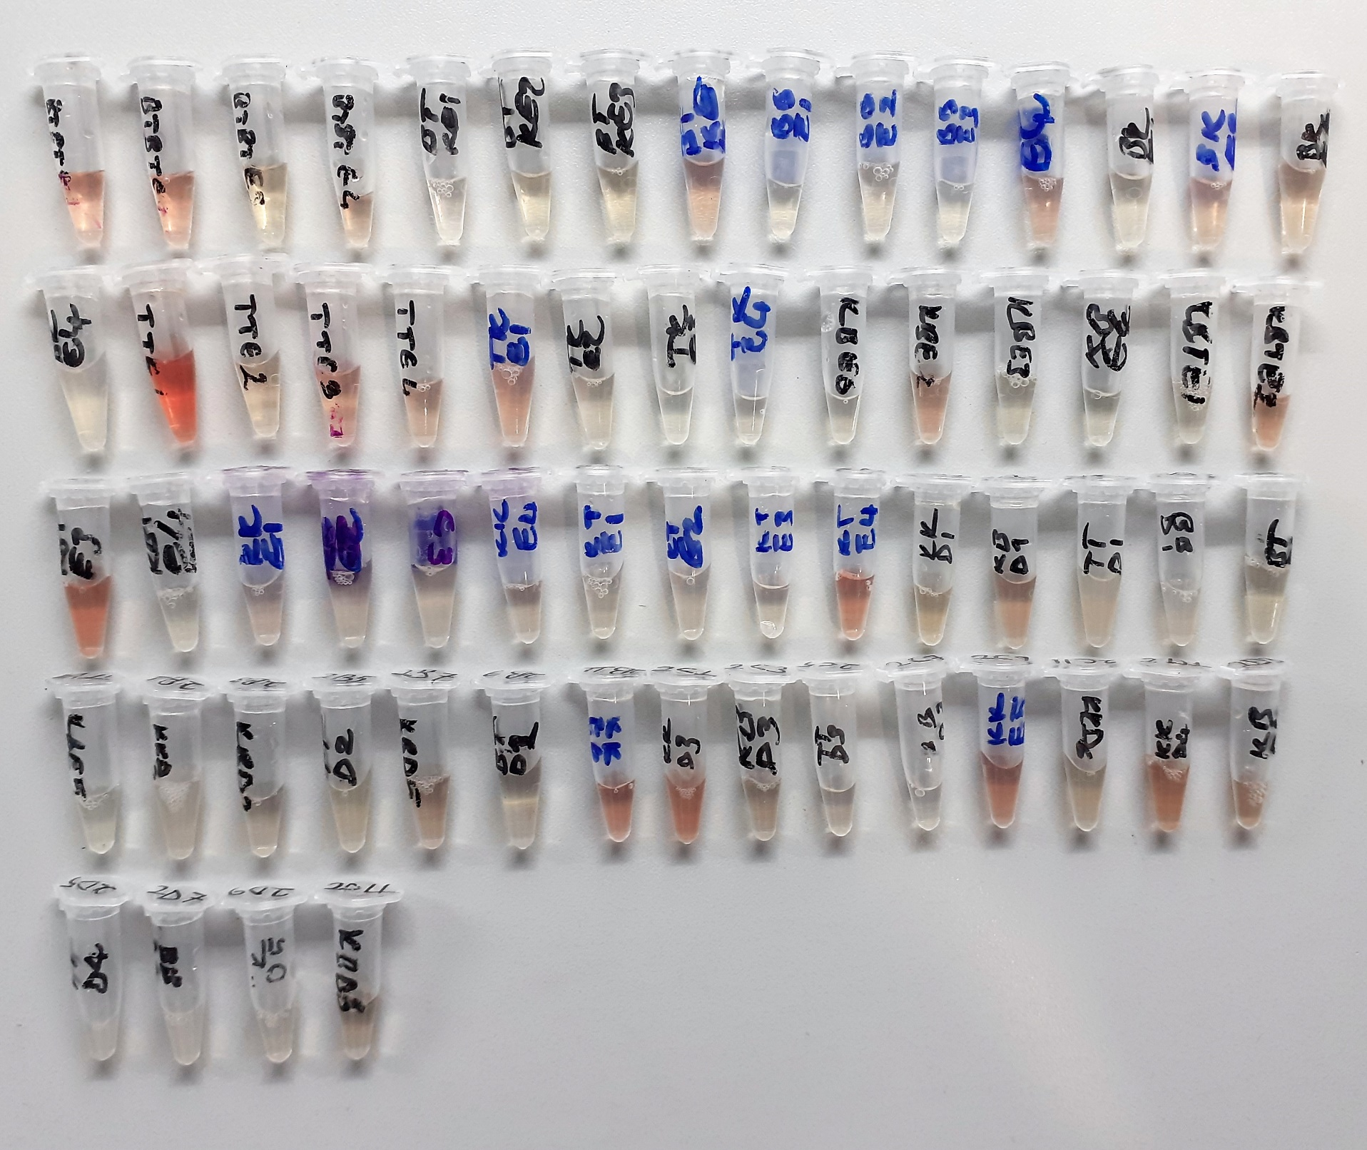
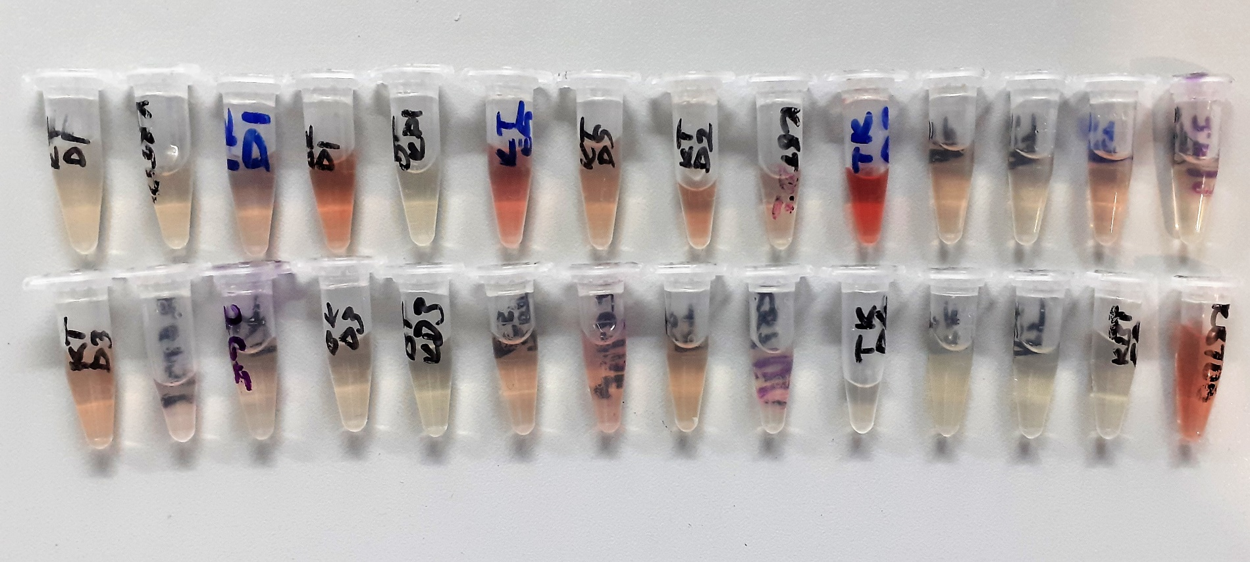
Numune Adı | GLU (mg/dl) | CHOL (mg/dl) | TG (mg/dl) | CRP (mg/L) | HDL (mg/dl) | LDL (mg/dl) | AST /U/L) | ALT (U/L) | NOT
A-11 | 168 | 48 | 56 | 0.161 | 84.8 | 10 | 111 | 32 | hemolizli | Kullanılan cihaz: Mindray marka BS400 model tam otomatik biyokimya cihazı
B-11 | 180 | 45 | 56 | 0.085 | 88.6 | 12 | 120 | 28 | hemolizli
C-11 | 196 | 61 | 73 | 0.16 | 76.5 | 23 | 114 | 42 |  | GLU: Glucose
D-11 | 200 | 51 | 74 | 0.194 | 74.6 | 17 | 106 | 33 |  | CHOL: Total Cholesterol
E-11 | 119 | 55 | 83 | 0.06 | 40.5 | 47 | 74 | 16 |  | TG: Triglycerides
F-11 | 181 | 50 | 54 | 0.168 | 73.3 | 15 | 140 | 27 |  | CRP: C-Reactive Proteın
G-11 | 170 | 63 | 57 | 0.211 | 88.5 | 24 | 125 | 30 |  | HDL: HDL Cholesterol
H-11 | 161 | 43 | 107 | 0.122 | 53 | 20 | 151 | 22 | hemolizli | LDL: LDL Cholesterol
A-9 | 145 | 48 | 71 | 0.022 | 78.2 | 13 | 161 | 39 |  | AST: Aspartat Aminotransferaz
B-9 | 133 | 59 | 66 | 0.07 | 93.1 | 15 | 118 | 32 |  | ALT: Alanin Aminotransferaz
C-9 | 177 | 63 | 131 | 0.066 | 80.3 | 24 | 116 | 44
D-9 | 166 | 44 | 58 | 0.046 | 98.8 | 6 | 106 | 25 | hemolizli
E-9 | 119 | 38 | 82 | 0.141 | 59.8 | 10 | 116 | 29
F-9 | 112 | 45 | 118 | 0.095 | 63.1 | 13 | 142 | 20 | hemolizli
G-9 | 132 | 51 | 87 | 0.123 | 71.2 | 18 | 216 | 27
H-9 | 144 | 51 | 170 | 0.114 | 65.3 | 15 | 113 | 20
A-7 | 387 | 74 | 110 | 0.182 | 87 | 29 | 330 | 65 | yüksek hemolizli
B-7 | 290 | 54 | 75 | 0.086 | 64.3 | 21 | 145 | 35
C-7 | 405 | 55 | 72 | 0.132 | 70.8 | 17 | 174 | 51 | hemolizli
D-7 | 332 | 52 | 97 | 0.076 | 68.6 | 19 | 138 | 29
E-7 | 144 | 61 | 72 | 0.113 | 74.6 | 28 | 184 | 28 | hemolizli
F-7 | 166 | 54 | 80 | 0.11 | 73.2 | 18 | 115 | 27
G-7 | 165 | 47 | 87 | 0.052 | 64.1 | 15 | 78 | 25
H-7 | 165 | 53 | 71 | 0.093 | 77.8 | 16 | 113 | 25
A-5 | 117 | 43 | 131 | 0.107 | 58.9 | 14 | 68 | 23
B-5 | 116 | 44 | 107 | 0.129 | 60.7 | 16 | 100 | 22 | hemolizli
C-5 | 130 | 47 | 63 | 0.135 | 70 | 15 | 72 | 26
D-5 | 136 | 50 | 63 | 0.149 | 72.4 | 13 | 101 | 45
E-5 | 111 | 64 | 86 | 0.143 | 80 | 28 | 142 | 46
F-5 | 112 | 62 | 71 | 0.065 | 81.1 | 26 | 179 | 43 | hemolizli
G-5 | 67 | 46 | 78 | 0.133 | 59.2 | 17 | 304 | 80 | hemolizli
H-5 | 110 | 53 | 62 | 0.135 | 76.3 | 17 | 86 | 34
A-3 | 110 | 60 | 84 | 0.152 | 78.6 | 22 | 130 | 31
B-3 | 109 | 46 | 69 | 0.227 | 63.7 | 8 | 127 | 25
C-3 | 102 | 44 | 64 | 0.271 | 62.2 | 14 | 116 | 24
D-3 | 323 | 43 | 53 | 0.173 | 52.3 | 15 | 193 | 37
E-3 | 125 | 71 | 113 | 0.102 | 88.5 | 27 | 113 | 32
F-3 | 130 | 76 | 107 | 0.135 | 88.6 | 34 | 115 | 38
G-3 | 242 | 41 | 73 | 0.141 | 51.9 | 16 | 136 | 44
H-3 | 351 | 49 | 72 | 0.133 | 57 | 21 | 83 | 22 | hemolizli
2A-1 | 176 | 36 | 74 | 0.173 | 65.8 | 5 | 131 | 19
2A-3 | 79 | 45 | 52 | 0.152 | 85.6 | 7 | 161 | 38 | hemolizli
2A-5 | 173 | 63 | 212 | 0.107 | 83 | 14 | 87 | 23 | lipemi
2A-7 | 117 | 58 | 182 | 0.082 | 81.5 | 13 | 91 | 21 | lipemi
2A-9 | 172 | 65 | 56 | 0.129 | 110.5 | 16 | 94 | 21
2A-11 | 157 | 52 | 74 | 0.117 | 80.4 | 11 | 69 | 18
2B-1 | 85 | 61 | 179 | 0.047 | 81.8 | 18 | 106 | 17
2B-3 | 82 | 48 | 52 | 0.325 | 94.6 | 6 | 118 | 28
2B-5 | 162 | 57 | 107 | 0.11 | 85.3 | 13 | 77 | 18
2B-7 | 100 | 49 | 59 | 0.067 | 84.8 | 11 | 103 | 25
2B-9 | 166 | 64 | 54 | 0.065 | 107.6 | 16 | 91 | 20
2B-11 | 272 | 34 | 48 | 0.095 | 47.3 | 6 | 107 | 31 | hemolizli
2C-1 | 136 | 60 | 131 | 0.337 | 94.1 | 15 | 137 | 33 | hemolizli
2C-3 | 91 | 37 | 46 | 0.157 | 70.9 | 6 | 109 | 15
2C-5 | 120 | 42 | 71 | 0.127 | 73.5 | 6 | 112 | 22
2C-7 | 113 | 36 | 86 | 0.135 | 60.8 | 8 | 73 | 19
2C-9 | 242 | 36 | 46 | 0.141 | 45.7 | 12 | 103 | 20 | hemolizli
2C-11 | 187 | 58 | 84 | 0.148 | 91.4 | 10 | 138 | 29
2D-1 | 149 | 49 | 84 | 0.159 | 74.1 | 11 | 197 | 30 | hemolizli
2D-3 | 149 | 43 | 67 | 0.212 | 77.1 | 7 | 206 | 50 | hemolizli
2D-5 | 134 | 77 | 246 | 0.134 | 81.3 | 18 | 114 | 30 | lipemi
2D-7 | 111 | 50 | 192 | 0.132 | 63.1 | 12 | 85 | 21 | lipemi
2D-9 | 156 | 62 | 154 | 0.201 | 82 | 18 | 100 | 16
2D-11 | 136 | 45 | 44 | 0.157 | 88.7 | 7 | 125 | 30
1-2E | 114 | 58 | 130 | 0.137 | 79.5 | 14 | 90 | 22
3-2E | 124 | 53 | 149 | 0.11 | 77.2 | 11 | 86 | 31
5-2E | 141 | 53 | 64 | 0.222 | 95.1 | 12 | 148 | 27 | hemolizli
7-2E | 117 | 38 | 43 | 0.051 | 75.1 | 7 | 163 | 25 | hemolizli
9-2E | 158 | 48 | 59 | 0.115 | 86.1 | 9 | 90 | 25
11-2E | 384 | 51 | 66 | 0.087 | 62.6 | 22 | 229 | 34 | yüksek hemolizli
12-2E | 124 | 65 | 99 | 0.143 | 93.6 | 18 | 118 | 26 | hemolizli
2F-1 | 139 | 59 | 94 | 0.206 | 55.3 | 12 | 100 | 16 | hemolizli
2F-3 | 103 | 62 | 156 | 0.181 | 87.6 | 15 | 101 | 55
2F-5 | 115 | 50 | 82 | 0.041 | 84.3 | 9 | 217 | 35 | yüksek hemolizli
2F-7 | 118 | 46 | 82 | 0.152 | 68.4 | 10 | 180 | 31 | hemolizli
2F-9 | 165 | 58 | 120 | 0.249 | 88 | 15 | 84 | 18
2F-11 | 391 | 41 | 106 | 0.083 | 49.9 | 14 | 72 | 30 | hemolizli
2F-12 | 109 | 40 | 62 | 0.236 | 74 | 9 | 113 | 19
2G-1 | 133 | 66 | 99 | 0.134 | 91.7 | 12 | 169 | 24 | hemolizli
2G-3 | 144 | 42 | 117 | 0.26 | 73.1 | 5 | 99 | 29
2G-5 | 112 | 52 | 61 | 0.04 | 87.9 | 7 | 82 | 18
2G-7 | 119 | 38 | 65 | 0.08 | 72.7 | 6 | 122 | 22
2G-9 | 149 | 52 | 69 | 0.201 | 84.3 | 15 | 142 | 23
2G-11 | 115 | 61 | 89 | 0.131 | 77.5 | 24 | 219 | 44 | hemolizli
2G-12 | 115 | 65 | 184 | 0.133 | 94.3 | 16 | 112 | 38 | hemolizli
2H-1 | 158 | 49 | 84 | 0.049 | 86.4 | 11 | 136 | 24 | hemolizli
2H-3 | 169 | 59 | 147 | 0.078 | 86.1 | 13 | 74 | 34
2H-5 | 125 | 52 | 106 | 0.299 | 79.2 | 8 | 87 | 23
2H-7 | 108 | 58 | 124 | 0.106 | 80.7 | 11 | 121 | 22 | lipemi
2H-9 | 169 | 47 | 64 | 0.17 | 86.4 | 8 | 83 | 23
2H-11 | 135 | 48 | 94 | 0.18 | 59.9 | 19 | 97 | 38
2H-12 | 97 | 50 | 102 | 0.092 | 76.6 | 12 | 255 | 47 | yüksek hemolizli

